DEMANDAS
DEMANDAS DIRETORIAS DE PROJETOS - SEINFRA/UFG |  |  |  |  |  |  |  |  |  |  |  |  |  |  |  |  |  | Última Atualização: | 09/07/2026
Processo | Recebido | A.R. | Unidade | Campus | Regional | Conteúdo | Classificação | Prioridade | Responsável | Atribuído | Prev. Início | Início | Status | A. Contr./Inter. | Prev. Concl. | Conclusão | A.C. | Encaminhamento | Observações
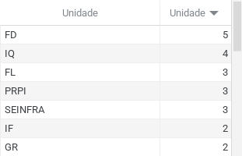 |  |  |  | 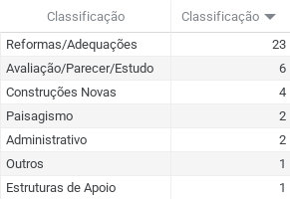 |  |  | 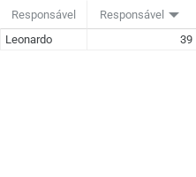 |  | 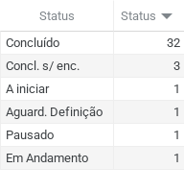 |  | 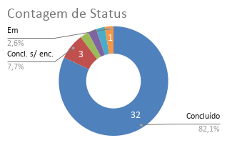 |  |  | 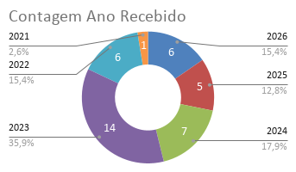 |  |  |  | 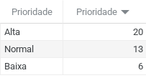
83 | Recebido | A.R. | Unidade | Campus | Regional | Conteúdo | Classificação | Prioridade | Responsável | Atribuído | Prev. Início | Início | Status | A. Contr./Inter. | Prev. Concl. | Conclusão | A.C. | Encaminhamento | Observações
23070.018395/2026-16 | 2026-04-08 | 2026-04-08 | CGA | Samambaia | Goiânia | Adequação Layout CGA | Reformas/Adequações | Baixa | Leonardo | 10/04/2026 | 17/04/2026 | 17/04/2026 | Concluído | 564.5 | 08/05/2026 | 07/05/2026 | 2026-05-07 | DMOC | Estudo preliminar enviado p/ aprovação em 30/04/26. Aproavdo em encaminhando p/ DMOC em 07/05.
23070.014352/2026-61 | 2026-03-27 | 2026-03-27 | FL | Samambaia | Goiânia | Reforma Auditório FL | Reformas/Adequações | Alta | Leonardo | 27/04/2026 | 11/05/2026 | 08/05/2026 | Concl. s/ enc. |  |  | 08/05/2026 | 2026-05-08 | Retornado p/ Demandante | Previst PCA 2026 - Valor 100.000,00. Retornado para a unidade para definições internas. Área de Internveção 165,02 m².
23070.015098/2026-19 | 2026-03-24 | 2026-03-24 | FD | Colemar | Goiânia | Adequação Sanitários FD Pav. Superior Graduação | Reformas/Adequações | Alta | Leonardo | 11/05/2026 | 01/06/2026 | 01/06/2026 | Concluído | 48.3 | 19/06/2026 | 18/06/2026 | 2026-06-18 | DMOC | Previsto PCA 2026 Valor 35.000,00. Reunião inicial 14/05. Reunião aprovação em 16/06/26. Encaminhado DMOC em 18/06/2026.
23070.013820/2026-81 | 2026-03-17 | 2026-03-17 | FEN | Colemar | Goiânia | Reforma Sanitários FEN | Reformas/Adequações | Alta | Leonardo | 11/05/2026 | 14/05/2026 | 15/05/2026 | Concluído | 36.31 | 29/05/2026 | 08/06/2026 | 2026-06-08 | DMOC | Previsto no PCA 2026 - Valor Previsto 90.000,00. Reunião inicial 14/05. Projeto enviado p/ aprovação em 27/05/26. Enviado p/ DMOC em 08/06/26.
23070.011365/2026-89 | 2026-02-27 | 2026-02-27 | FD | Colemar | Goiânia | Sanitários Pav. Superior FD | Reformas/Adequações | Normal | Leonardo | 17/03/2026 | 19/03/2026 | 19/03/2026 | Concluído | 24.9 | 09/04/2026 | 08/04/2026 | 2026-04-08 | DMOC | Visita inicial 27/02/26. Estudo preliminar enviado em 03/03/26. Reunião demandante e TAP 19/03/26. Projeto Concluído em 02/04/26. Aprovado em 07/04/26. TEP assindado em 07/04/26. Encaminhando p/ DMOC em 08/04/26. Proj. Elétrico Thyago email 26/05/26. Projeto Hidro em 22/06/26.
23070.007254/2026-78 | 2026-02-12 | 2026-02-12 | FL | Samambaia | Goiânia | Adequação Acessibilidade Miniauditório FL | Reformas/Adequações | Alta | Leonardo | 12/02/2026 | 12/02/2026 | 12/02/2026 | Concluído | 65.7 | 05/03/2026 | 02/03/2026 | 2026-03-02 | DMOC | Reunião inicial em 06/02. Definicação do escopo do projeto em 12/02. TAP assinado 13/03/26.Apresentação projeto 27/02/26.TEP assinado e encaimhado DMOC em 02/03/26.
23070.059465/2025-13 | 2025-12-11 | 2025-12-11 | EMC | Colemar | Goiânia | Autorização uso do espaço p/ Campo de Futebol Robótica | Avaliação/Parecer/Estudo | Normal | Leonardo | 02/02/2026 |  |  | A iniciar
23070.055512/2025-41 | 2025-10-22 | 2025-10-22 | IF | Samambaia | Goiânia | Readequação de espaço físico para gabinetes docentes | Reformas/Adequações | Baixa | Leonardo | 02/02/2026 | 06/02/2026 | 06/02/2026 | Concluído | 43.3 | 17/02/2026 | 19/08/2026 | 2026-08-19 | DMOC | Reunião Inicial 06/02/26. Encamainhado p/ Avaliação IF em 10/02/2026. Aprovação em 18/02/26. Encaminhado p/ orçamento estimativo.
23070.054298/2025-14 | 14/10/2025 | 2025-10-14 | FANUT | Colemar | Goiânia | Adequação física dos Laboratórios da Faculdade de Nutrição | Reformas/Adequações | Alta | Leonardo | 15/10/2025 | 21/10/2025 | 21/10/2025 | Aguard. Definição | 398.35 |  | 11/05/2025 | 2025-05-11 | Retornado p/ Demandante | 12/2025 Apresentação 1ª proposta. 02/2026 devolutiva FANUT p/ ajustes. Apresentação ajustes em 06/03/26. Contato cobrando devolutiva 08/04/26. Retornado p/ demandante em 11/05/26 para apreciação.
Sem Formalização | 31/07/2025 | 2025-07-31 | GR | Colemar | Goiânia | Controle Acesso Biblioteca Seccional | Reformas/Adequações | Alta | Leonardo | 05/08/2025 | 06/08/2025 | 06/08/2025 | Concluído |  | 07/08/2025 | 08/08/2025 | 2025-08-08
23070.003807/2025-32 | 06/02/2025 | 2025-02-06 | IQ | Samambaia | Goiânia | Ampliação Lab. Microfluídica | Reformas/Adequações | Baixa | Leonardo | 06/02/2025 | 07/02/2025 | 07/02/2025 | Concluído | 81.5 | 16/06/2025 | 28/07/2025 | 2025-07-28 | Retornado p/ Demandante | Reunião Inicial 07/02/25. Estudo preliminar apresentado em 14/03. Retornando p/ IQ via SEI.
23070.055636/2024-46 | 14/11/2024 | 2024-11-14 | FD | Colemar | Goiânia | Parecer Rampa FD | Avaliação/Parecer/Estudo | Normal | Leonardo | 16/12/2024 | 17/12/2024 |  | Concluído |  |  | 30/01/2025 | 2025-01-30 | DMEQ | Encaminhado p/ Hiatha.
23070.055609/2024-73 | 04/11/2024 | 2024-11-04 | PRPI | Colemar | Goiânia | Reforma e ampliação CEI | Reformas/Adequações | Alta | Leonardo | 21/02/2025 | 04/05/2025 | 04/05/0205 | Concluído | 309.7 | 23/05/2025 | 28/05/2025 | 2025-05-28 | DMOE | PREVISÃO CONCLUIR OBRA 11/12. Projeto básico concluido e encaminhado p/ avaliação em 16/05/25. Encaminhado p/ DMOE em 30/05/2025.
23070.049632/2024-29 | 30/09/2024 | 2024-09-30 | FL | Samambaia | Goiânia | Reforma e substituição de corrimão e guarda-corpo | Reformas/Adequações | Alta | Leonardo | 10/09/2025 | 19/09/2025 | 19/09/2025 | Concluído |  | 21/10/2025 | 28/01/2026 | 2026-01-28 | DMOC | R. Inicial em 19/09/25. Encaminhado p/ email para validação em 20/01/26. Apres. projeto em 26.01.26.Encaminhado p/ Joaquim p/ análise em 28/01/26. Retornado da analise em 12/03. Encaminhado DMOC p/ orçamento em 13/03/26.
Sem Formalização | 12/09/2024 | 2024-09-12 | SEINFRA | Samambaia | Goiânia | 2ª Etapa Área Convivência Campus Samambaia | Paisagismo | Baixa | Leonardo | 13/09/2024 |  | 13/09/2024 | Pausado
Sem Formalização | 12/09/2024 | 2024-09-12 | SEINFRA | Samambaia | Goiânia | 1ª Etapa Área Convivência Campus Samambaia | Paisagismo | Alta | Leonardo | 13/09/2024 |  | 13/09/2024 | Concluído |  |  | 26/09/2024 | 2024-09-26 | DMOC | Encaminhado por e-mail para Marcelus e Poliana para avaliação da execução pela equipe
Sem Formalização Email 27/08/24 | 27/08/2024 | 2024-08-27 | FCT | Ap. Goiânia | Goiânia | Estudo Implantação Base GCM no Campus Aparecida | Avaliação/Parecer/Estudo | Normal | Leonardo | 03/09/2024 |  |  | Concluído |  |  | 09/09/2024 | 2024-09-09 | Retornado p/ Demandante | Estudo encaminhado a Poliana em 09/09/2024. Reunião agendada p/ 10/09/2024. Estudo encaminhando por email a FCT em 11/09/24.
23070.042052/2024-19 | 22/08/2024 | 2024-08-22 | FD | Colemar | Goiânia | Contratação Poltronas Salão Nobre | Administrativo | Alta | Leonardo | 22/08/2024 |  |  | Concluído |  |  | 08/11/2024 | 2024-11-08 | Executado | Portaria integrante técnio em 21/08/24.Poltronas instaladas em 08/11/2024.
23070.065907/2023-91 | 22/12/2023 | 2023-12-22 | Faculdade de Direito / DCOM | Colemar | Goiânia | Apoio pregação poltronas Salão Nobre | Administrativo | Alta | Leonardo |  |  |  | Concluído |  |  | 19/08/2024 | 2024-08-19 | Retornado p/ Demandante | ETP revisado assinado por Matheus em 31/07/2024. TR revisado assinado por Matheus e encaminhado a FD em 02/08/2024. Pregão Supenso em 19/08/2024. Novo processo aberto para adessão a ata (23070.042052/2024-19) 22/08/2024.
23070.066746/2023-52 | 23/11/2023 | 2023-11-23 | DCOM | Samambaia | Goiânia | Substituição da porta da secretaria da DCOM/DLOG | Reformas/Adequações | Baixa | Leonardo | 23/11/2023 |  |  | Concluído |  |  | 24/11/2023 | 2023-11-24 | DMOC | Aguardando validação final. Encaminhado a Dir. Obras em 27/11/23
23070.065180/2023-41 | 14/11/2023 | 2023-11-14 | PRPI | Samambaia | Goiânia | Viabilidade Implantação anxo Modular FARMATEC | Avaliação/Parecer/Estudo | Normal | Leonardo | 16/11/2023 |  |  | Concluído |  |  | 23/11/2023 | 2023-11-23 | DMOE | Encaminhado a Dir. Elétrica em 23/11/2023
Sem Formalização | 10/11/2023 | 2023-11-10 | PRPG | Samambaia | Goiânia | Relatório Implantação Escola de Pós Graduação | Avaliação/Parecer/Estudo | Normal | Leonardo | 10/11/2023 |  |  | Concluído |  |  | 10/11/2023 | 2023-11-10 | Retornado p/ Demandante | Relatório encaminhado a Poliana em 13/11/23
23070.061396/2022-57 | 09/11/2023 | 2023-11-09 | DCOM | Samambaia | Goiânia | Projeto de Sinalização | Outros | Normal | Leonardo | 16/01/2023 |  |  | Concluído |  |  | 23/11/2023 | 2023-11-23 | DMOC | Concluído, aguardando validadação final. Encaminhado a Dir. Obras p/ orçamento em 23/11/2023.
23070.062303/2023-92 | 31/10/2023 | 2023-10-31 | IQ | Samambaia | Goiânia | Centro de Excelência em Hidrogênio e Tecnologias Energéticas Sustentáveis (CEHTES) | Construções Novas | Alta | Leonardo | 05/12/2023 | 01/02/2024 | 01/02/2024 | Concluído | 700.25 | 15/09/2025 | 27/04/2026 | 2026-04-27 | Contratato | Estudo Preliminar apresentado em 14/06/24. Revisão do estudo preliminar encaminhada em 31/07/24, reunião agendada p/ 08/08/24. Proj. Básico concluído em 03/04/2025. Reu. incial proj. complementar em 18/06/2025. Projeto Executivo Concluído em 26/01/2026. Projetos Complementares (Incêndio Aprovado) concluídos em 27/06/2026.
23070.036149/2023-01 | 27/06/2023 | 2023-06-27 | EA | Samambaia | Goiânia | Troca telhado e adequações predio Central da Agronomia | Reformas/Adequações | Alta | Leonardo | 27/06/2023 |  |  | Concluído | 741.3 |  | 27/06/2023 | 2023-06-27 | Executado | PRIORITÁRIOS 2023
23070.036124/2023-08 | 27/06/2023 | 2023-06-27 | LAMES | Samambaia | Goiânia | Troca telhado e adequações LAMES | Reformas/Adequações | Alta | Leonardo | 27/06/2023 |  |  | Concluído | 595.65 |  | 27/06/2023 | 2023-06-27 | Executado | PRIORITÁRIOS 2023
23070.030767/2023-30 | 30/05/2023 | 2023-05-30 | GR | Samambaia | Goiânia | ADEQUAÇÃO DE TELHADO, CORREÇÕES DE PATOLOGIAS E PINTURA GERAL DO PRÉDIO DA REITORIA | Reformas/Adequações | Alta | Leonardo | 30/05/2023 |  |  | Concluído | 4,083.75 |  | 30/05/2023 | 2023-05-30 | Executado | PRIORITÁRIOS 2023
23070.030771/2023-06 | 30/05/2023 | 2023-05-30 | SEINFRA | Samambaia | Goiânia | Passarelas Fotovoltaicas Área Básica | Estruturas de Apoio | Alta | Leonardo | 30/05/2023 |  |  | Concluído |  |  | 30/05/2023 | 2023-05-30 | Executado | PRIORITÁRIOS 2023
23070.024124/2023-57 | 02/05/2023 | 2023-05-02 | EVZ | Samambaia | Goiânia | Readequação do projeto da Fábrica de Ração Animal/EVZ/UFG | Avaliação/Parecer/Estudo | Normal | Leonardo |  |  |  | Concl. s/ enc. |  |  | 25/10/2023 | 2023-10-25 | Retornado p/ Demandante | Reunião sobre a demanda em 18/10/23. Processo retornando a unidade para maiores informações.
23070.021765/2023-50 | 24/04/2023 | 2023-04-24 | SECPLAN | Samambaia | Goiânia | Adequações SECPLAN | Reformas/Adequações | Normal | Leonardo | 27/04/2023 |  |  | Concluído | 89.95 |  | 07/06/2023 | 2023-06-07 | Executado | Concluído em 07/06/23. Encaminhando a Dir. Obras em 19/06/23
23070.001685/2023-88 | 08/03/2023 | 2023-03-08 | IF | Samambaia | Goiânia | Ampliação IF | Reformas/Adequações | Alta | Leonardo | 26/04/2023 | 23/05/2025 | 26/005/2025 | Concluído | 482.25 | 01/07/2025 | 01/07/2025 | 2025-07-01 | Em orçamentação | Demanda repassada ao Leonardo. Proposta aprovado em 18/06/25. Ajuste legendas em 28/07/25 via e-mail.
23070.004866/2023-66 | 31/01/2023 | 2023-01-31 | FD | Colemar | Goiânia | Reforma Faculdade de Direito - Salão Nobre | Reformas/Adequações | Alta | Leonardo | 10/02/2023 |  |  | Concluído | 345.65 |  | 24/04/2023 | 2023-04-24 | Executado | Concluído em 24/04/2023. Encaminado p/ Junior em 09/05/2023. PRIORITÁRIOS 2023
23070.066588/2022-50 | 08/12/2022 | 2022-12-08 | PROGRAD | Samambaia | Goiânia | Centro de Aulas A Reforma Salas de Informática | Reformas/Adequações | Normal | Leonardo | 08/12/2022 |  |  | Concluído | 126.7 |  | 12/01/2023 | 2023-01-12 | Executado | Visita 19/12.
23070.058864/2023-97 | 18/10/2022 | 2022-10-18 | PRPI | Samambaia | Goiânia | Projeto para instalação de janela na PRPI | Reformas/Adequações | Normal | Leonardo | 03/11/2023 |  |  | Concluído |  |  | 05/12/2023 | 2023-12-05 | DMOC | Encaminhada a Dir. Obras 15/12/2023
23070.042170/2022-57 | 08/08/2022 | 2022-08-08 | IQ | Samambaia | Goiânia | Projeto Lacen - CEMEP | Construções Novas | Alta | Leonardo | 02/09/2022 |  |  | Concluído | 800.3 |  | 23/11/2023 | 2023-11-23 | Executado | Projeto arq. de nova sede elaborado. Projetos Complementares contratados e entregues. Encaminhado ao IQ para conclusão do Processo.
23070.033390/2022-90 | 14/07/2022 | 2022-07-14 | FF | Colemar | Goiânia | Reformas Secretaria Adm. | Reformas/Adequações | Normal | Leonardo | 29/07/2022 |  |  | Concluído | 54.25 |  | 21/09/2022 | 2022-09-21 | Executado | Enviado p/ Orçamento 21/09
23070.030570/2021-39 | 06/05/2022 | 2022-05-06 | EA | Samambaia | Goiânia | Revisão Centro de Convivência | Construções Novas | Alta | Leonardo |  |  |  | Concluído |  |  |  | 2022-05-26 | Executado
23070.015343/2022-64 | 25/03/2022 | 2022-03-25 | FM | Colemar | Goiânia | Lab. Cirurgia Experimental (Museu da Faculdade de Medicina e Laboratório de Neurocirurgia) | Reformas/Adequações | Baixa | Leonardo | 11/04/2022 | 06/07/2026 | 06/07/2026 | Em Andamento | 476.35 | 30/09/2026 |  |  |  | Despacho Leonardo informando não devolutiva da unidade p/ mais informações, Encaminhado para Poliana em 14/10/2024 solicitando conclusão do processo. Recebido em 02/12/2024 solicitando andamento no lab. de neurocirurgia. Retornado a unidade solicitando informações adicioanis em 03/12/24. Resposta recebida em 04/12/24. Reatribuido ao Leonardo em 17/06/26.
...

DASHBOARD
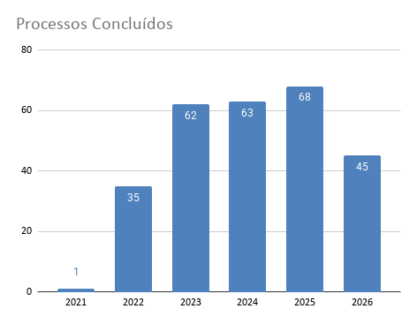
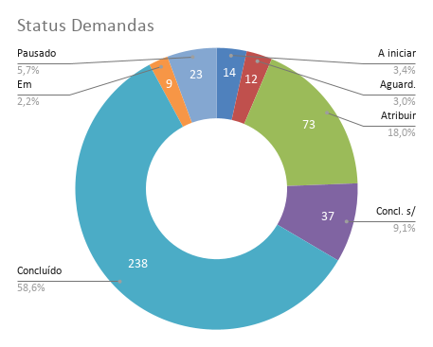
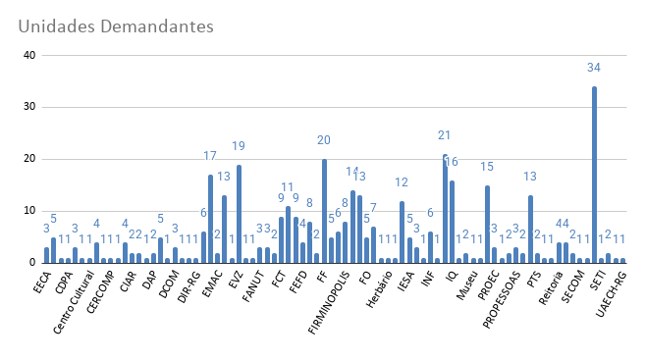
DIRETORIA DE PROJETOS
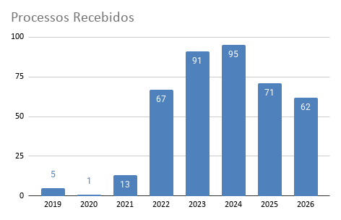
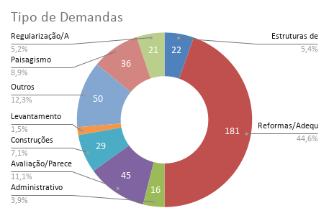
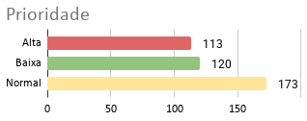

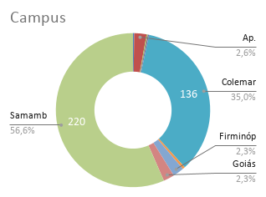

COUNTA de Processo versus Responsável
7/9/2026

